NOTA
DEFINICIONES IMPORTANTES A TOMAR EN CUENTA:

TASA DE INTERES NOMINAL (In):
Es una tasa de interés simple, en donde el capital no varía en el tiempo, además
los interesés no se capitalizan (no foman parte del capital); también podemos
agregar que es una tasa de interés básica que se nombra o declara en la
operación independiente si está se cobra adelantada, vencida, si lleva
comisiones y/o impuestos, etc.

TASA DE INTERES EFECTIVA (Ie):
Es aquella tasa que toma en cuenta el efecto de la capitalización durante un
periodo y "refleja el tiempo en que se pagan los intereses, impuestos, comisiones
y cualquier otro tipo de gastos que la operación implique"
n
I efect =
1 + In
- 1
m
FORMULA:

Donde: | Ie = tasa de interés efectiva en un período
 | In = tasas de interés nominal en tanto %
 | m = número de capitalizaciones por período
 | n = número total de periodos

TASA DE INTERES VENCIDA
Es la tasa más común aplicable, considera que los intereses deben pagarse al final del
periodo establecido.

TASA DE INTERES ADELANTADA O DESCUENTO:
Se nombra a aquella tasa donde los intereses se reconocen al inició del periodo de
capitalización
 | P - I | P

 | Inicio | Final | tiempo
P - (P - I)
I
=
(P - I)
(P - I)
 | I a =

Donde:
 | P = Prestamo
 | I a = Tasa de interés adelantado.
 | I = Intereses

Formulas 02
1-(1+i%)^-n
P = A
i

n: número de flujos
i: tasa de interés efectiva del período
A: Anualidad
P: Valor Presente

(1+i%)^n - 1
F = A
i

n: número de flujos |  |  | Para operaciones financieras se considera
i: tasa de interés efectiva del período |  |  | 1 año | 365 dias
A: Anualidad |  |  | 1 mes | 30 dias
F: Valor futuro

Formula: Tasa Equiv = (1 + Tasa)˄(lo que quiero/lo que tengo) -1

 | 10.0% | anual | 15.20% | mensual
5.00% | 4.88% | Semestral | 0.47% | Diario
Tasa nominal | 0.80% | Mensual | 133.73% | Semestral
no se aplica | Tasa efectiva |  | 52.88% | Trimestral
en finanzas |  |  | 446.30% | Anual

LA CONVERSION DE TASAS
SI SE TIENE UNA TASA DE UN PERIODO MAYOR Y SE TIENE QUE CALCULAR UNA TASA DE UN
PERIODO MENOR SE TIENE RADICAR
SI SE TIENE UNA TASA DE UN PERIODO MENOR Y SE TIENE QUE CALCULAR UNA TASA DE UN
PERIODO MAYOR SE TIENE POTENCIAR

Formula: Tasa Equiv = (1 + Tasa)˄(lo que quiero/lo que tengo) -1

Marco Teorico
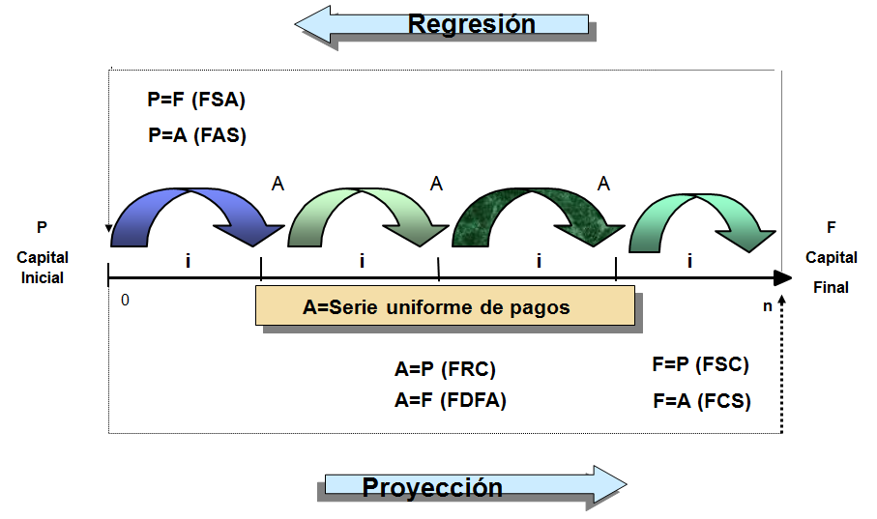
OPERACIONES FINANCIERAS A REALIZAR CON EL DINERO | EJEMPLOS: |  |  | Para: "^" usar "ALT + 094"
 | Caso 01: |  |  |  |  | Caso 01A: |  |  | 4.08% | Tasa nominal, no se aplica en finanzas
 | P = | 15,000 |  |  |  | P = | 25,000
 | i% = | 12.50% | mensual |  |  | i% = | 48.90% | anual | 3.37% | mensual
 | n = | 10 | meses |  |  | n = | 8 | meses
 | Calcular el valor F |  |  |  |  | Calcular el valor F

 | Por formula: | 48,709.82 |  |  |  | Por formula:

 | Por Excel: | 48,709.82 | En el excel al valor "P" se coloca un signo negativo |  |  | Por Excel: | 32,598.91

 | Caso 02: |  |  |  |  | Caso 02:
 | F = | 2,568,795 |  |  |  | F = | 25,486,358
 | i% = | 25.60% | anual |  |  | i% = | 15.60% | anual | 1.22% | mensual
 | n = | 25 | años |  |  | n = | 560 | meses | 46.67 | años
 | Calcular el valor P |  |  |  |  | Calcular el valor P

 | Por formula: | 8,609.71 |  |  |  | Por formula:

 | Por Excel: | 8,609.71 | En el excel al valor "F" se coloca un signo negativo |  |  | Por Excel: | 29,395.14

 | Caso 03:
 | P = | 35,260
 | i% = | 18.50% | anual | 1.42% | mensual
 | n = | 10 | meses
 | Calcular el valor F

 | Por formula: | 40,617.60

 | Por Excel: | 40,617.60

 | Caso 04:
 | F = | 354,689
 | i% = | 8.50% | mensual | 166.17% | anual
 | n = | 5 | años
 | Calcular el valor P

 | Por formula: | 2,654.99

 | Por Excel: | 2,654.99

 | Caso 05:
 | P = | 45,861
 | i% = | 25.80% | anual | 1.93% | mensual
 | n = | 8 | meses
 | Calcular el valor A
P*
 | Por formula:

 | Por Excel: | 6,241.90 | 49,935.20
 |  |  | Valor aritmetico, que no considera el valor del dinero en el tiempo
 | Caso 06:
 | F = | 15,489
 | i% = | 7.80% | mensual | 146.28% | anual
 | n = | 3 | años
 | Calcular el valor A
F*
 | Por formula:

 | Por Excel: | 1,625.62

 |  | 4,876.86 | Este valor no es financiero

P03
Pregunta 18:
Calcular lo indicado en la celda celeste
Caso 01:
P = | 125,000
i% = | 64.20% | anual | 4.22% | mensual
n = | 8 | meses
Calcular el valor F

Por formula:

Por Excel: | 173,977.11

Caso 02:
F = | 84,596
i% = | 46.50% | anual | 3.23% | mensual
n = | 36 | meses
Calcular el valor P

Por formula:

Por Excel:

Caso 03:
F = | 145,783
i% = | 12.11% | mensual | 294.21% | anual
n = | 3 | años
Calcular el valor P

Por formula:
A*
Por Excel:

P*
Caso 04:
P = | 65,423
i% = | 25.80% | anual | 1.93% | mensual
n = | 10 | meses
Calcular el valor A por mes

Por formula:

A*
Por Excel:

F*
Caso 05:
F = | 35,462
i% = | 10.50% | mensual | 231.40% | anual
n = | 5 | años
Calcular el valor A por año

Por formula:

Por Excel:

Caso Real
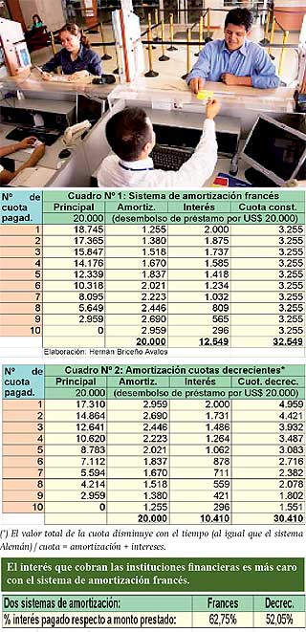
Prestamo | 20,000 |  | SISTEMA FRANCES
Plazo | 10 | meses
Tasa (TEA) | 213.865% |  | TEM | 10.0006%
Modalidad | Cuotas constantes

Cuotas | Principal | Amortizacion | Interes | Cuota Constante
0 | 20,000.00 |  |  | -20,000.00
1 | 18,745.13 | 1,254.87 | 2,000.13 | 3,255.00
2 | 17,364.77 | 1,380.36 | 1,874.63 | 3,255.00
3 | 15,846.36 | 1,518.41 | 1,736.59 | 3,255.00
4 | 14,176.10 | 1,670.26 | 1,584.74 | 3,255.00
5 | 12,338.80 | 1,837.30 | 1,417.70 | 3,255.00
6 | 10,317.76 | 2,021.04 | 1,233.96 | 3,255.00
7 | 8,094.61 | 2,223.16 | 1,031.84 | 3,255.00
8 | 5,649.12 | 2,445.49 | 809.51 | 3,255.00
9 | 2,959.07 | 2,690.05 | 564.95 | 3,255.00
10 | -0.00 | 2,959.07 | 295.93 | 3,255.00
 |  | 20,000.00 | 12,549.98 | 32,549.98
 |  |  |  | TIR
 |  |  | 62.75% | 10.00%

Prestamo | 20,000 |  | CUOTAS DECRECIENTES
Plazo | 10 | meses
Tasa (TEA) | 213.865% |  | TEM | 10.0006%
Modalidad | Cuotas decrecientes

Cuotas | Principal | Amortizacion | Interes | Cuota Constante
0 | 20,000.00 |  |  | -20,000.00
1 | 17,041.00 | 2,959.00 | 2,000.13 | 4,959.13
2 | 14,351.00 | 2,690.00 | 1,704.21 | 4,394.21
3 | 11,905.00 | 2,446.00 | 1,435.19 | 3,881.19
4 | 9,682.00 | 2,223.00 | 1,190.58 | 3,413.58
5 | 7,661.00 | 2,021.00 | 968.26 | 2,989.26
6 | 5,824.00 | 1,837.00 | 766.15 | 2,603.15
7 | 4,154.00 | 1,670.00 | 582.44 | 2,252.44
8 | 2,636.00 | 1,518.00 | 415.43 | 1,933.43
9 | 1,256.00 | 1,380.00 | 263.62 | 1,643.62
10 | 0.00 | 1,256.00 | 125.61 | 1,381.61
 |  | 20,000.00 | 9,451.61 | 29,451.61
 |  |  |  | TIR
 |  |  | 47.26% | 10.00%

Prestamo | 20,000 |  | SISTEMA ALEMAN
Plazo | 10 | meses
Tasa (TEA) | 213.865% |  | TEM | 10.0006%
Modalidad | Cuotas decrecientes

Cuotas | Principal | Amortizacion | Interes | Cuota Constante
0 | 20,000.00 |  |  | -20,000.00
1 | 18,000.00 | 2,000.00 | 2,000.13 | 4,000.13
2 | 16,000.00 | 2,000.00 | 1,800.12 | 3,800.12
3 | 14,000.00 | 2,000.00 | 1,600.10 | 3,600.10
4 | 12,000.00 | 2,000.00 | 1,400.09 | 3,400.09
5 | 10,000.00 | 2,000.00 | 1,200.08 | 3,200.08
6 | 8,000.00 | 2,000.00 | 1,000.06 | 3,000.06
7 | 6,000.00 | 2,000.00 | 800.05 | 2,800.05
8 | 4,000.00 | 2,000.00 | 600.04 | 2,600.04
9 | 2,000.00 | 2,000.00 | 400.03 | 2,400.03
10 | 0.00 | 2,000.00 | 200.01 | 2,200.01
 |  | 20,000.00 | 11,000.71 | 31,000.71
 |  |  |  | TIR
 |  |  | 55.00% | 10.00%

SIMULACION
Prestamo | 20,000 |  | SISTEMA ALEMAN
Plazo | 10 | meses
Tasa (TEA) | 213.865% |  | TEM | 10.0006%
Modalidad | Cuotas decrecientes

Cuotas | Principal | Amortizacion | Interes | Cuota Constante
0 | 20,000.00 |  |  | -20,000.00
1 | 18,000.00 | 2,000.00 | 2,000.13 | 4,000.13
2 | 16,000.00 | 2,000.00 | 1,800.12 | 3,800.12
3 | 14,000.00 | 2,000.00 | 1,600.10 | 3,600.10
4 | 12,000.00 | 2,000.00 | 1,400.09 | 3,400.09
5 | 10,000.00 | 2,000.00 | 1,200.08 | 3,200.08
6 | 8,000.00 | 2,000.00 | 1,000.06 | 3,000.06
7 | 6,000.00 | 2,000.00 | 800.05 | 2,800.05
8 | 4,000.00 | 2,000.00 | 600.04 | 2,600.04
9 | 2,000.00 | 2,000.00 | 400.03 | 2,400.03
10 | 0.00 | 2,000.00 | 200.01 | 2,200.01
 |  | 20,000.00 | 11,000.71 | 31,000.71
 |  |  |  | TIR
 |  |  | 55.00% | 10.00%

C01
Caso 1:
Una empresa de bienes raices, tiene los siguientes planes de venta para un determinado tipo de
departamentos.
Plan A: S/ 550,000 al contado
Plan B: S/ 200,000 de enganche y tres pagos iguales anuales de S/ 150,000 |  |  |  |  | 650
Plan C: S/ 300,000 de enganche y S/ 500,000 dentro de 6 años. |  |  |  |  | 800
Si la tasa de interes promedio de mercado es de 24% simple y se supone que no cambiará
en los próximos 6 años. ¿Cuál es el mejor plan y por qué?

Solución:
A primera vista se escogería el Plan A, cuya cantidad es menor a la de los otros planes, sin
embargo un análisita financiero les recomendaría analizar los valores presentes del plan B y C,
y comparar estos resultados con el plan A.

Calculo del valor presente para el Plan B:

Hacemos una linea en el tiempo
200,000
150,000
150,000
150,000

0
1
2
3

VP 0 = 200,000 + VP 1 + VP 2 + VP 3
VP 1 = 150,000 / (1+24%)^1 = |  |  | 120,967.74
VP 2 = 150,000 / (1+24%)^2 = |  |  | 97,554.63
VP 3 = 150,000 / (1+24%)^3) = |  |  | 78,673.09

Valor Presente Plan B = |  |  | 497,195.46

 | 0 | 1 | 2 | 3
Concepto | 200,000 | 150,000 | 150,000 | 150,000
i% = | 24%

VP = | 497,195

Calculo del valor presente para el Plan C:

Hacemos una linea en el tiempo
300,000
500,000

0
1
2
3
4
5
6

VP 0 = 300,000 + VP 6
VP 6 = 500,000 / (1+24%)^6 = |  |  | 137,543.44

Valor Presente Plan C = |  |  | 437,543.44

Comparación
Plan | VP
A | 550,000.00
B | 497,195.46
C | 437,543.44

La mejor opción es el Plan A

C02
Caso 02
Un pagaré firmado por S/ 3,000,000 a 3 años, a una tasa de interés de 24% con capitalización
trimestral, fue vendido 9 meses antes de su vencimiento, con un rendimiento del 3% con
capitalización mensual. Se desea saber el valor del documento que fue vendido.

Solución:
Primero calcularemos el valor del pagaré en su vencimiento, y luego calculamos su valor
9 meses antes de su vencimiento.

3,000,000
F = ??
Hacemos una linea en el tiempo
 |  | i = 24% annual
 |  | Capitalizac Trimestral

0
1
2
C
3

 |  |  | n = 9 meses
 |  |  | i = 3% capitaliza mensual

Calculo del valor del pagaré a su vencimiento:
Calculo la tasa trimestral: |  |  |  | I% trimestral = (1+i% año)^(1/4) - 1
I % trimes = | 6.00%
F = 3,000,000 (1+6%)^3*4 = |  | 6,036,589.42 |  | F = P (1 + i%) ^t

F = | 6,036,589.42

Calculo del valor al que fue vendido el documento:

C = F / (1+3%)^9 =
C = | 4,626,543.13
Es la cantidad a la que fue vendido el documento.

C04
Caso 04:

El día de hoy Sergio debe S/ 2,500 por un préstamo que vence dentro de 6 meses, esté prestamo fue
hecho inicialmente a 18 meses y a una tasa de 10% de interés simple. Además debe S/ 5,000 que vence
dentro de 10 meses incluyéndose intereses. Sergio se da un plazo para cancelar sus deudas y acuerda con
su acreedor pagar S/ 4,000 de inmediato y liquidar el saldo mediante un pago único dentro de seis meses.
Suponiendo un rendimiento de 12% y considerando la fecha focal dentro de 6 meses, determinar el pago
único mencionado.

Solucion:

Calculando el valor del vencimiento de S/ 2,500 con intereses, a 18 meses y una tasa de 10% anual.
Pero este esta por vencerse a los 6 meses, es decir ya transcurrió 12 meses.

F1 = 2,500*(1+1.5*0.1) = |  | 2,875.00

F2 = 5,000 | vence dentro de 10 meses e incluye intereses.

2,875
5,000

5
0
1
2
3
4
6
7
8
9
10
4,000

A
 |  |  |  | Fecha | Pagos
 |  |  |  | Focal | Nuevos

Sea "A" el pago único
Entonces:
Los pagos nuevos = Obligaciones originales

´+4,000*(1+(6/12)*0.12) + A = 2,875 + 5,000/(1+(4/12)*0.12)

4,240.00 | ´+ A = | 2,875 + | 4,807.69

Entonces: | A = | 3,442.69

Capital Trabajo
Capital de Trabajo

Plantilla CT
EJERCICIO DE CAPITAL DE TRABAJO

 | Ventas anuales | 287,000
 | Crecimiento en ventas | 3% | anual
 | Estructura de Costos:
 | Mano de obra | 25%
 | Materiales | 40%

Caja mínima = %Caja mínima * Ventas anuales
 | Caja
 | % caja minimo | 7%

 | % CAJA MINIMO * VENTAS | 20,090 | OK

Periodo promedio de cobro = # días * % ventas en ese plazo de días
 | Cuentas por cobrar |  | días
 | Período Promedio de Cobro | 10% | 30
 |  | 30% | 60
 |  | 25% | 90
CC = Periodo promedio de cobro * Ventas anuales / 360
 |  | 35% | 180

 | PPC | 106.5 | días

 | PPC * VENTAS / 360 | 84,904 | OK
Inv. MAT = (Inv. Mínimo + compra/2)(%MAT*Ventas anuales) / 360
 | Inventario de materiales
 | Mínimo (coverage) días | 15
 | Compras (lead time) días | 30

 | (INV.MIN+COMPRA/2)/360 *(%MAT*VENTAS) | 9,566.67 | OK

Inv. PP = Duración*((%MAT+%MO)/2 * Ventas anuales) / 360
 | Inventario productos en proceso
 | Duración días | 50

DURACION*((%MAT+%MO)/2*VENTAS)/360 |  | 12,954.86 | OK
Inv. PT = Inv. Mínimo PT*((%MAT+%MO)*Ventas anuales) / 360
 | Inventario de producto terminado
 | Inventario minimo (coverage) días | 40

INV. MIN PT*((%MAT+%MO)*VENTAS) / 360 |  | 20,727.78 | OK

Periodo promedio de pago = #días * %pagos a realizarse en ese plazo de días
 | Cuentas por pagar |  | días
 |  | 60% | 0
 |  | 10% | 30
 |  | 20% | 90
 |  | 10% | 120
CP = Periodo promedio de pago * (%MAT*Ventas anuales) / 360
 | PPP | 33

 | PPP * (%MAT*VENTAS) / 360 | 10,523.33 | OK ( - )

 | NECESIDADES DE CAPITAL | 137,720.14

 |  | 0 | 1 | 2 | 3
 | FLUJO DE NECESIDAD DE CAPITAL | 137,720 | 141,852 | 146,107 | 150,491
 | Variación de capital de trabajo |  | 4,132 | 4,256 | 4,383

CPPC
Cálculo del CPPC

EERR
CASO EMPRESA REAL SAC
 |  |  | 75.9% | 76.0% | 76.7% | 83.4%
 |  | 30.0% | 28.0% | 28.0% | 29.5% | 29.5%
Estado de Resultados al 31 de Diciembre (en Soles)
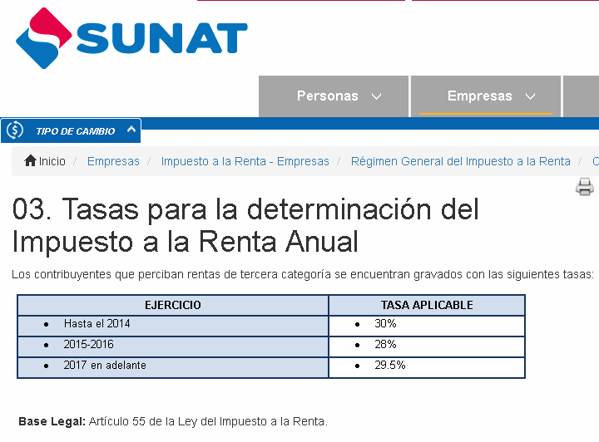
Conceptos |  | 2021 | 2022 | 2023 | 2024* | 2025*
Ventas |  | 3,615,728 | 4,650,594 | 4,431,168 | 5,526,975 | 7,504,822
Descuentos, rebajas y bonificaciones concedidas |  | 0 | 0 | 747 | 0 | 2,537
Ventas Netas |  | 3,615,728 | 4,650,594 | 4,430,421 | 5,526,975 | 7,502,285
Costo de ventas |  | 2,716,489 | 3,529,248 | 3,369,333 | 4,238,437 | 6,257,298
Utilidad Bruta |  | 899,239 | 1,121,346 | 1,061,088 | 1,288,538 | 1,244,986
Gastos Administrativos |  | 302,459 | 306,048 | 250,068 | 234,760 | 290,780
Gastos de Ventas |  | 448,895 | 509,924 | 513,599 | 497,205 | 617,154
Gasto de Servicio Técnico |  | 0 | 0 | 0 | 0 | 96,481
Resultado de la Operación |  | 147,885 | 305,374 | 297,421 | 556,573 | 240,572
Otros ingresos y/o egresos |  | 14,028 | 0 | 8,990 | 0 | 0
Descuentos, rebajas y bonificaciones obtenidas |  |  | 0 | 0 | 0 | 250,553
Otros ingresos de gestión |  |  | 85,965 | 0 | 18,156 | 41,736
Ingresos financieros |  | 14,567 | 118,464 | 308,471 | 160,139 | 151,246
Gastos financieros |  | (255,902) | (430,296) | (479,312) | (446,679) | (541,707)
Utilidad Antes de impuesto a la renta |  | (79,422) | 79,507 | 135,570 | 288,189 | 142,400
Impuesto a la Renta |  | (23,827) | 22,262 | 37,959 | 85,016 | 42,008
Utilidad Neta despues Impuesto a la Renta |  | (55,595) | 57,245 | 97,610 | 203,173 | 100,392

Utilidad antes de intereses e impuestos |  | 176,480 | 509,803 | 614,882 | 734,868 | 684,107

 |  |  |  |  |  | 4,706,828
 |  |  |  |  |  | 85.2%
 |  |  |  |  | 52.9%
 |  |  |  |  |  | 8,068,848

 | ESTRUCTURA DE COSTOS Y GASTOS | 2017 | 2018 | 2019 | 2020 | 2021* | 2017 | 2018 | 2019 | 2020 | 2021*
 | Costo de Ventas | 2,716,489 | 3,529,248 | 3,369,333 | 4,238,437 | 6,257,298 | 73.0% | 73.9% | 73.1% | 78.2% | 80.2%
 | Gastos Administrativos | 302,459 | 306,048 | 250,068 | 234,760 | 290,780 | 8.1% | 6.4% | 5.4% | 4.3% | 3.7%
 | Gastos de Ventas | 448,895 | 509,924 | 513,599 | 497,205 | 617,154 | 12.1% | 10.7% | 11.1% | 9.2% | 7.9%
 | Gastos Servicio Tecnico | 0 | 0 | 0 | 0 | 96,481 | 0.0% | 0.0% | 0.0% | 0.0% | 1.2%
 | Gastos Financieros | 255,902 | 430,296 | 479,312 | 446,679 | 541,707 | 6.9% | 9.0% | 10.4% | 8.2% | 6.9%
 | Total | 3,723,745 | 4,775,516 | 4,612,312 | 5,417,081 | 7,803,420 | 100.0% | 100.0% | 100.0% | 100.0% | 100.0%

